图形
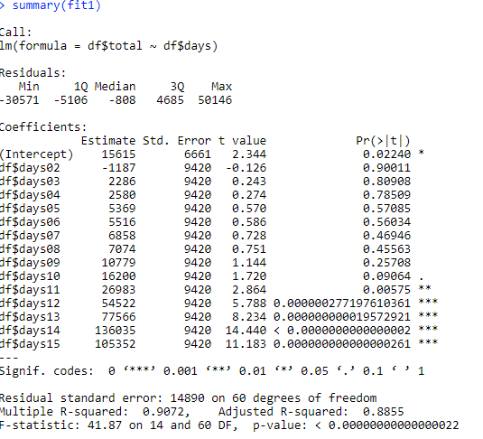
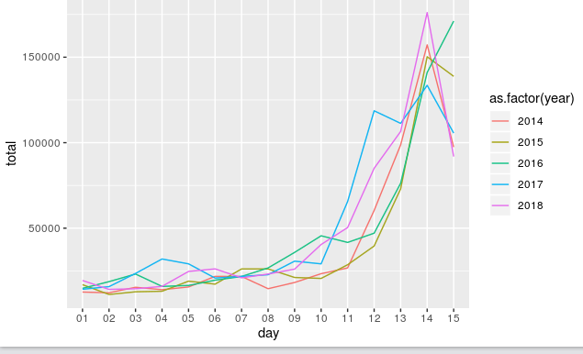
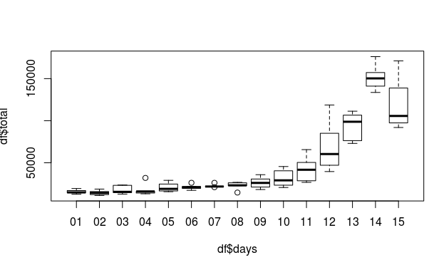

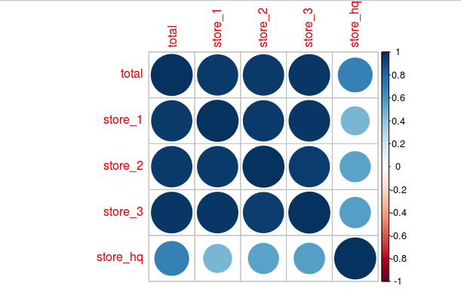

关联度表
总值 一店 二店 三店 总店
总值 1.0000000 0.9612889 0.9682429 0.9793614 0.6820603
一店 0.9612889 1.0000000 0.9626678 0.9765658 0.4685682
二店 0.9682429 0.9626678 1.0000000 0.9597171 0.5417418
三店 0.9793614 0.9765658 0.9597171 1.0000000 0.5524705
总店 0.6820603 0.4685682 0.5417418 0.5524705 1.0000000

>

预测
时间 | 预测最低值 | 预测中间值 | 预测最高值 | 2019年实际总值 | 2014年总值 | 2015年总值 | 2016年总值 | 2017年总值 | 2018年总值
初1 | 2,291 | 15,615 | 28,939 | 16,497 | 12,636 | 16,959 | 14,807 | 14,283 | 19,390
初2 | 1,103 | 14,428 | 27,752 | 24,095 | 12,189 | 11,215 | 18,734 | 15,803 | 14,197
初3 | 4,577 | 17,901 | 31,226 | 20,302 | 15,438 | 12,783 | 23,175 | 23,536 | 14,574
初4 | 4,871 | 18,196 | 31,520 | 16,895 | 14,009 | 13,101 | 15,930 | 31,974 | 15,964
初5 | 7,660 | 20,984 | 34,308 | 25,776 | 15,609 | 19,011 | 16,492 | 29,120 | 24,689
初6 | 7,807 | 21,132 | 34,456 | 25,872 | 21,803 | 17,258 | 19,581 | 20,823 | 26,193
初7 | 9,148 | 22,473 | 35,797 | 27,822 | 21,731 | 26,152 | 21,747 | 21,785 | 20,949
初8 | 9,365 | 22,689 | 36,013 | 34,397 | 14,599 | 26,151 | 26,749 | 22,776 | 23,171
初9 | 13,070 | 26,394 | 39,718 | 37,899 | 18,230 | 21,163 | 35,832 | 30,702 | 26,042
初10 | 18,491 | 31,815 | 45,140 | 52,372 | 23,370 | 20,600 | 45,540 | 29,121 | 40,445
初11 | 29,274 | 42,598 | 55,922 |  | 26,751 | 28,611 | 41,657 | 65,599 | 50,372
初12 | 56,812 | 70,137 | 83,461 |  | 60,367 | 39,566 | 47,071 | 118,654 | 85,026
初13 | 79,857 | 93,181 | 106,506 |  | 98,736 | 73,026 | 76,270 | 111,293 | 106,581
初14 | 138,325 | 151,650 | 164,974 |  | 157,230 | 150,269 | 141,082 | 133,550 | 176,117
初15 | 107,643 | 120,967 | 134,292 |  | 97,408 | 138,806 | 171,113 | 105,605 | 91,904
共计 | 382,650 | 569,192 | 755,733 |  | 512,698 | 475,865 | 544,667 | 669,019 | 643,710

2014年-2018年

